Planilha1
JANEIRO/2024
RELATÓRIO GERENCIAL DE PRODUÇÃO

HEMNSL
Hospital Estadual e Maternidade Nossa Senhora de Lourdes
A Maternidade Nossa Senhora de Lourdes – MNSL é um hospital fundado em 1970, de natureza pública, que atende pacientes referenciados do SUS em emergência obstétrica. O principal objetivo da MNSL é proporcionar atendimento humanizado ao binômio mãe-bebê, com foco na vida e no acolhimento, prezando pela saúde e bem-estar dos pacientes da comunidade durante o pré-parto, parto e pós-parto, através de rodas de conversas oferecidas no Programa Parto Adequado e Curso de Gestantes.
Atualmente, a gestão do HMNSL é realizada pelo IGH, por meio do 11° Termo Aditivo ao Termo de Transferência de Gestão n° 001/2013 – SES/GO, celebrado com o Estado de Goiás, com vigência até o dia 22 de dezembro de 2023, pelas disposições da Lei Estadual n° 15.503/2005 e suas alterações.
Atendimento de Urgência e Emergência

Foram realizados em janeiro de 2024, 1.236 atendimentos de urgência e emergência.

SERVIÇO DE APOIO DIAGNÓSTICO E TERAPÊUTICO

Estrutura Física
 |  |  | Análise Clínicas | 280
 |  |  | Anatomia Patológica | 41
 |  |  | Ultrassonografia | 309
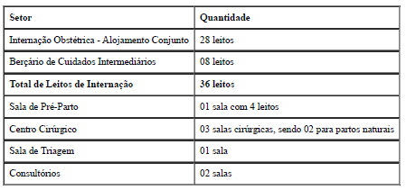
 |  |  | CTG | 350

Foram realizados média de 3.511 serviços auxiliares de diagnóstico.

Indicadores de Desempenho

Saída Hospitalar

 |  |  | Taxa de Ocupação Hospitalar | 89.63%
Contratado | 284 |  | Tempo Médio de permanência | 2.72
Realizado | 286 |  | Intervalo de substituição | 0.31
 |  |  | Taxa de readmissão em 29 dias | 1.07%
 |  |  | Taxa de classificação de Robson | 100.00%
 |  |  | Taxa de mortalidade neonatal | 0.00%
 |  |  | Percentual de parto cesareo | 50.23%

A meta de saídas hospitalares em janeiro de 2024 é de 284 saídas e foram realizadas 286 saídas ficando dentro da variação de ±10%.
 |  | * O Relatório Gerencial de Produção referente ao mês será aprovado pelo Conselho de Administração, no próximo trimestre conforme o Estatuto Social.

